Sheet1
OAKCLUB API

Mọi người vào trang http://stagin.oakclub.com/service/tools/explorer để test các api nha :D
LAYOUT | IMAGE | SERVICE NAME | PARAMETERS | NOTE
SIGN IN | 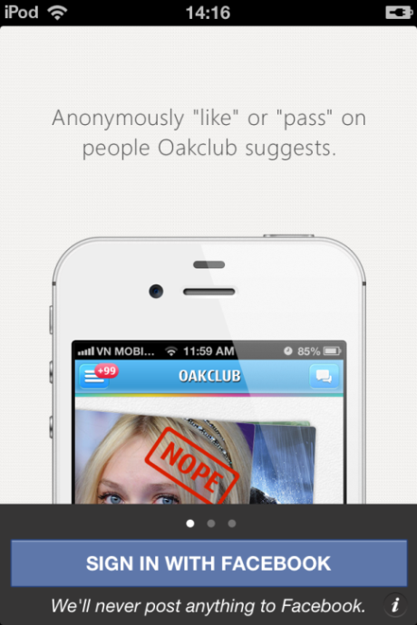 | sendRegister | no param | Lấy dữ liệu của facebook rồi set xuống server.

SNAPSHOT | 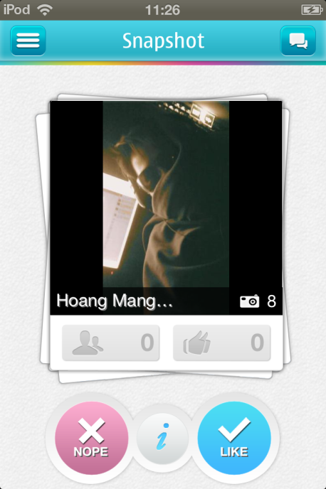 | getSnapShot | { "start":"0", "limit":"10" } | Lấy danh sách snapshot
 |  | getHangoutProfile | { "profile_id":"1lxvahbm4q" } | Lấy danh sách profile của ai đó
 |  | setFarovite | {"set":1, "snapshot_id":"1447557"}

LIST HISTORY CHAT | 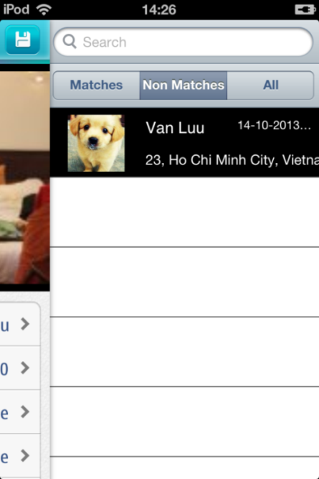 | getListChat | no param | Lấy danh sách chat của mình
 |  | deleteHangoutProfile | { "profile_id":"1lxvahbm4q" } | Xóa cuộc hội thoại của mình với ai đó.

CHAT | 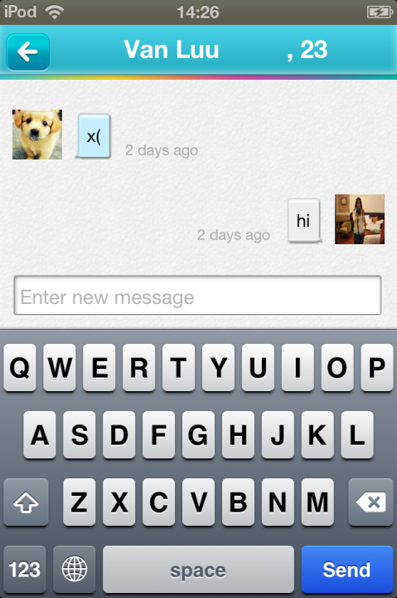 | getHistoryMessages | { "profile_id":"1lxvahbm4q", "time":"7D(1M, 2M, 3M)" } | Lấy history chat của mình với ai đó.
 |  | chat/post | { "to":"1lxvahbm4q", "message":"" } | Gởi message tới ai đó

EDIT MY PROFILE | 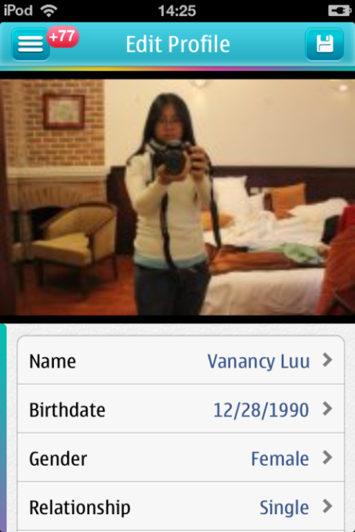 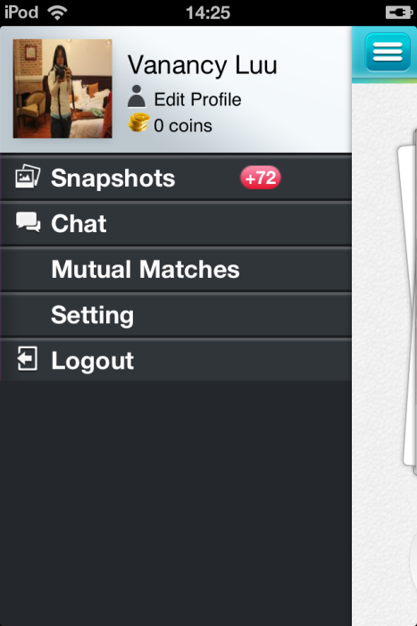 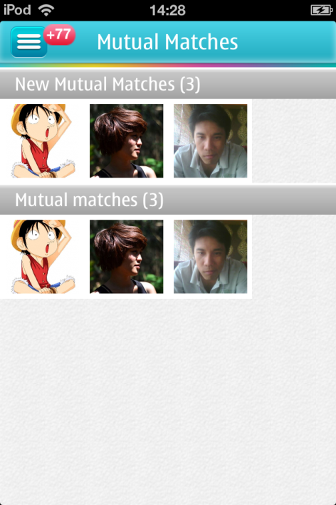 | getAccountSetting | no param | Lấy dữ liệu của profile, search, chat history.
 |  | getHangoutProfile | no param | Lấy thông tin profile của mình
 |  | getListWhoCheckedMeOut | { "start":"0", "limit":"10" } | Lấy danh sách những người đã xem profile của mình
 |  | getListMutualMatch | { "start":"0", "limit":"10" } | Lấy danh sách những người phù hợp với mình
 |  | getListPhotos | no param | Lấy danh sách hình ảnh của mình
 |  | getListLangRelWrkEth | no param | Lấy danh sách công việc
 |  | setLocationUser | { "latitude":"-12.34059", "longitude":"10.13454" } | Thiết lập lại vị trí hiện tại của mình
 |  | getListCountry | no param | Lấy danh sách country
 |  | getListCityByCountry | { "country":"Vietnam" } | Lấy danh sách tỉnh/ thành phố theo country
 |  | setHangoutProfile | { "birthday":"6/2/1992", "gender": 0, "height" 0, "interested_in": 0, "name":"C\U01b0\U1eddi Say Ng\U1ea5t Ng\U00e2y", "relationship_status": 1, "weight":0 }

 |  | uploadPhotoUser | { "mime_type":"images/png", "is_Avatar":"true/false", "uploadedfile":"iVBORw0KGgoAAAANSUhEUgAG... (image encode)"}

 |  | deletePhotoUser | {"photo_id":"3sdd1xsdf2fe"}

OTHER'S PROFILE | 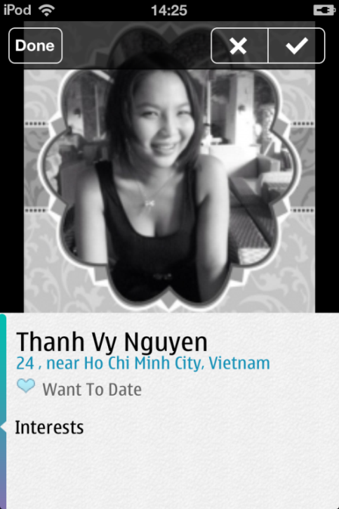 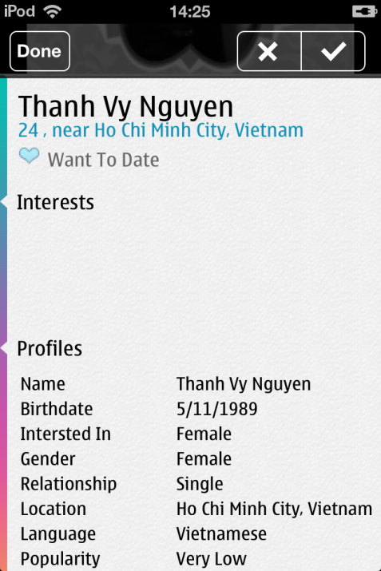 | getListPhotos | { "profile_id":"1lxvahbm4q" } | Lấy danh sách hình ảnh của ai đó
 |  | getHangoutProfile | { "profile_id":"1lxvahbm4q" } | Lấy thông tin profile của ai đó
 |  | getListPhotos | { "profile_id":"1lxvahbm4q" } | Lấy danh sách hình ảnh của ai đó

SNAPSHOT SETTING | 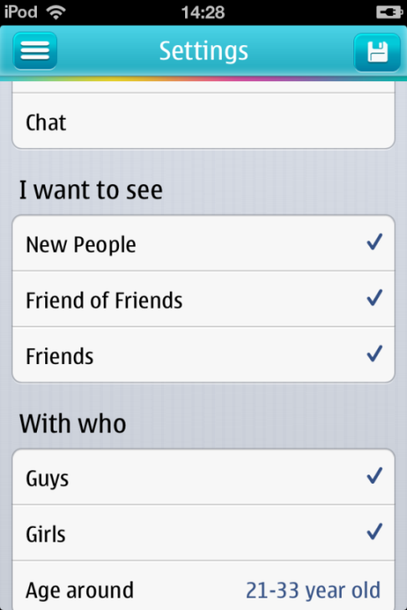 | getSnapshotSetting | no param | Lấy thông tin thiết lập snapshot trả về client để load lên layout
 |  | setSnapshotSetting | { "age_from":"18", "age_to":"32", "filter_female":"on", "filter_male":"on", "fof":"true", "friends":"true", "location_id":"108458769184495", "new_people":"true", "purpose_of_search":"date", "range":"300" } | Thiết lập xuống server các thông số setting của mình. p/s: filter_female, filter_male phải có "on" một trong hai.

